상품제안서
네이쳐 마킹기능 VIP 골프 그린보수기 | 상품코드: F26121

 |  |  |  |  |  |  | 02-412-0044 | www.easy1.co.kr
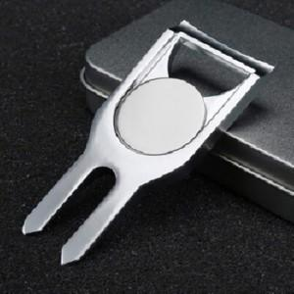

【상세/제작정보】 | <p><span style="font-size: 12pt;"><b>* 배송비- 한박스 364개 / 6000원</b></span></p>

【인쇄/포장옵션】 | 레이저, DTF / 포장지포장

【공급단가】 | 수량 | 100~ | 300~ | 500~ | 1,000~ | 3,000~
*VAT별도 | 단가 | 7,620원 | 7,500원 | 7,320원 | 7,130원 | 7,010원

【상품 URL】 | http://www.easy1.co.kr/src/goods_detail.php?gdno=26121

